关系图
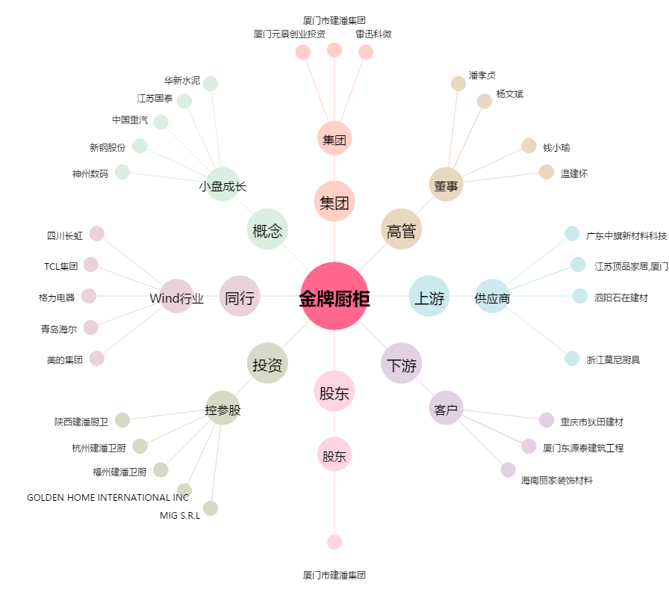
金牌厨柜[603180.SH] - 关系概览图

